Ranking PiN_DMC>3,5T
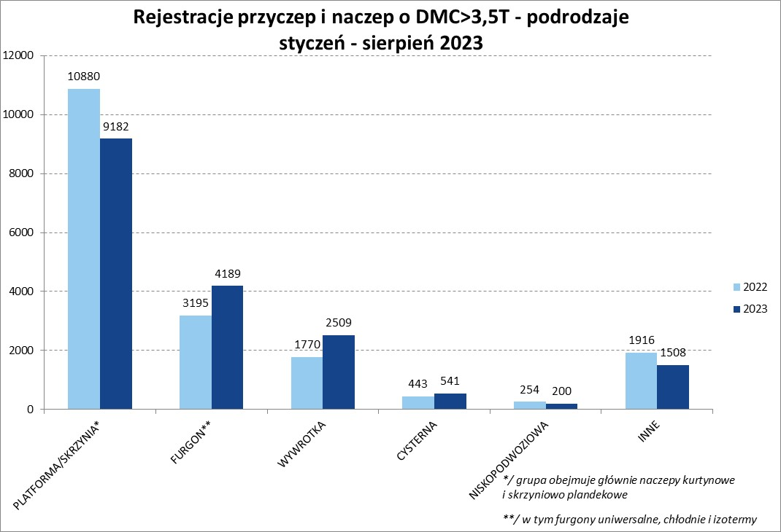
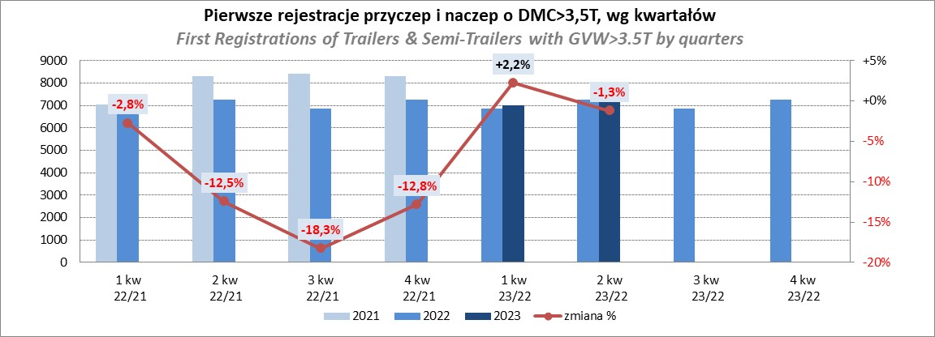
PZPM |  |  |  |  |  | 2023-08-07
Pierwsze rejestracje NOWYCH przyczep i naczep* o DMC>3,5T, udział w rynku %
First Registrations of NEW Trailers & Semi-Trailers with GVW>3.5T, Market Share %
 |  |  |  |  |  | Sztuki / Units
Pozycja | Marka | Rok narastająco Styczeń - Sierpień
 |  | YTD January - August
 |  | 2023 |  | 2022 |  | Zmiana % r/r
No. | Make
 |  | Ogółem | Udział % | Ogółem | Udział % | Change % y/y
 |  | Total | Mkt shr % | Total | Mkt shr %
1 | SCHMITZ CARGOBULL | 4728 | 26.08% | 4234 | 22.94% | 11.7%
2 | KRONE | 3270 | 18.04% | 2558 | 13.86% | 27.8%
3 | WIELTON | 2578 | 14.22% | 2788 | 15.10% | -7.5%
4 | KOEGEL | 1086 | 5.99% | 1792 | 9.71% | -39.4%
5 | WECON | 560 | 3.09% | 477 | 2.58% | 17.4%
6 | SCHWARZMUELLER | 498 | 2.75% | 829 | 4.49% | -39.9%
7 | BODEX | 426 | 2.35% | 407 | 2.21% | 4.7%
8 | MEGA | 362 | 2.00% | 138 | 0.75% | 162.3%
9 | KEMPF | 307 | 1.69% | 283 | 1.53% | 8.5%
10 | FLIEGL | 285 | 1.57% | 220 | 1.19% | 29.5%
11 | KAESSBOHRER | 262 | 1.45% | 594 | 3.22% | -55.9%
12 | INTER CARS - FEBER | 238 | 1.31% | 202 | 1.09% | 17.8%
13 | BERGER | 234 | 1.29% | 382 | 2.07% | -38.7%
14 | ZASŁAW | 216 | 1.19% | 326 | 1.77% | -33.7%
15 | CIMC | 193 | 1.06% | 151 | 0.82% | 27.8%
16 | GT TRAILERS/GNIOTPOL | 187 | 1.03% | 379 | 2.05% | -50.7%
17 | BENALU | 177 | 0.98% | 113 | 0.61% | 56.6%
18 | LAMBERET | 138 | 0.76% | 141 | 0.76% | -2.1%
19 | CHEREAU | 122 | 0.67% | 154 | 0.83% | -20.8%
 | STAS | 122 | 0.67% | 61 | 0.33% | 100.0%
 | Pozostałe / Others | 2140 | 11.8% | 2229 | 12.1% | -4.0%
 | OGÓŁEM / TOTAL | 18129 | 100% | 18458 | 100% | -1.8%
*/ bez rejestracji czasowych
Źródło: analizy PZPM na podstawie CEP
Source: PZPM analysis based on Central Register of Vehicles

Ranking Naczepy DMC>3,5T
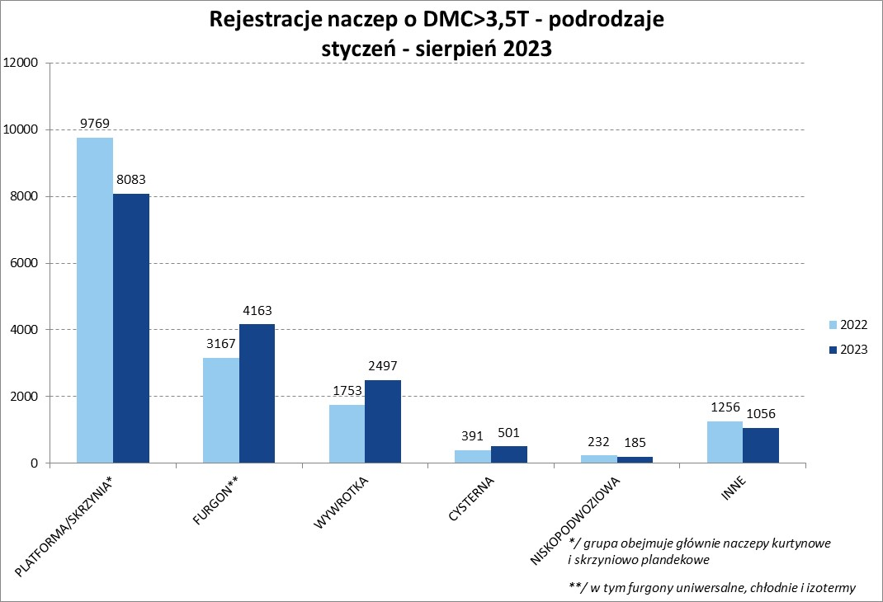
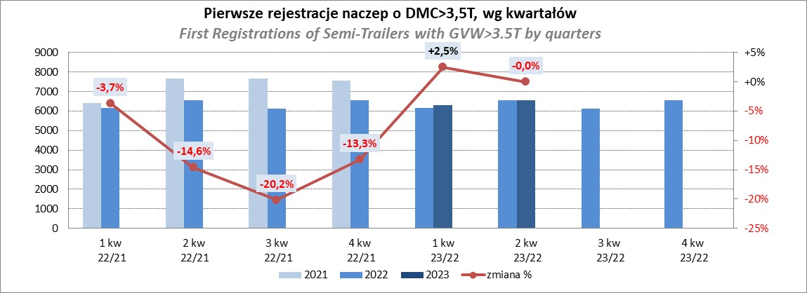
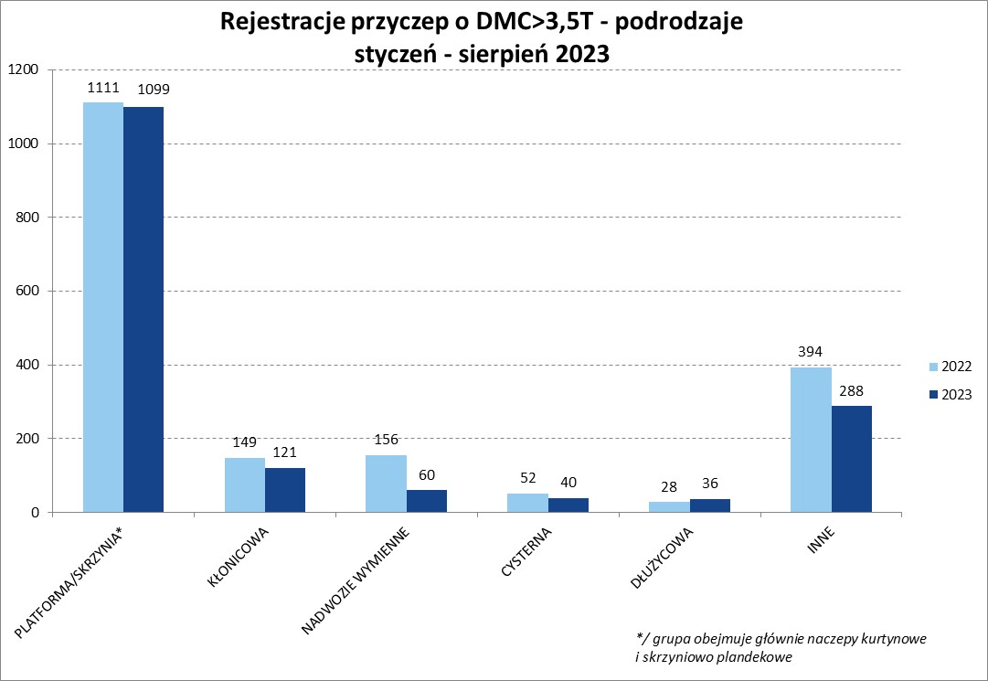
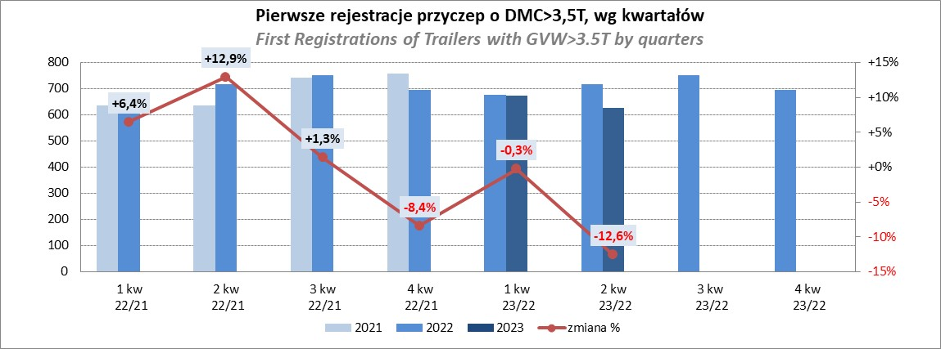
PZPM |  |  |  |  |  | 2023-09-08
Pierwsze rejestracje NOWYCH naczep* o DMC>3,5T, udział w rynku %
First Registrations of NEW Semi-Trailers with GVW>3.5T, Market Share %
 |  |  |  |  |  | Sztuki
Pozycja | Marka | Rok narastająco Styczeń - Sierpień
 |  | YTD January - August
 |  | 2023 |  | 2022 |  | Zmiana % r/r
No. | Make
 |  | Ogółem | Udział % | Ogółem | Udział % | Change % y/y
 |  | Total | Mkt shr % | Total | Mkt shr %
1 | SCHMITZ CARGOBULL | 4721 | 28.6% | 4229 | 25.53% | 11.6%
2 | KRONE | 3266 | 19.8% | 2547 | 15.37% | 28.2%
3 | WIELTON | 2355 | 14.3% | 2585 | 15.60% | -8.9%
4 | KOEGEL | 1083 | 6.6% | 1782 | 10.76% | -39.2%
5 | SCHWARZMUELLER | 488 | 3.0% | 825 | 4.98% | -40.8%
6 | BODEX | 418 | 2.5% | 396 | 2.39% | 5.6%
7 | MEGA | 362 | 2.2% | 134 | 0.81% | 170.1%
8 | KEMPF | 307 | 1.9% | 282 | 1.70% | 8.9%
9 | FLIEGL | 268 | 1.6% | 200 | 1.21% | 34.0%
10 | KAESSBOHRER | 249 | 1.5% | 583 | 3.52% | -57.3%
11 | INTER CARS - FEBER | 238 | 1.4% | 201 | 1.21% | 18.4%
12 | BERGER | 234 | 1.4% | 382 | 2.31% | -38.7%
13 | CIMC | 193 | 1.2% | 151 | 0.91% | 27.8%
14 | ZASŁAW | 185 | 1.1% | 280 | 1.69% | -33.9%
15 | BENALU | 177 | 1.1% | 113 | 0.68% | 56.6%
16 | LAMBERET | 138 | 0.8% | 141 | 0.85% | -2.1%
17 | STAS | 122 | 0.7% | 61 | 0.37% | 100.0%
 | CHEREAU | 122 | 0.7% | 154 | 0.93% | -20.8%
19 | LAG | 98 | 0.6% | 70 | 0.42% | 40.0%
20 | KRAKER | 77 | 0.5% | 45 | 0.27% | 71.1%
 | Pozostałe / Others | 1384 | 8.4% | 1407 | 8.5% | -1.6%
 | OGÓŁEM / TOTAL | 16485 | 100% | 16568 | 100% | -0.5%
*/ bez rejestracji czasowych
Źródło: analizy PZPM na podstawie CEP
Source: PZPM analysis based on Central Register of Vehicles

Przyczepy lekkie
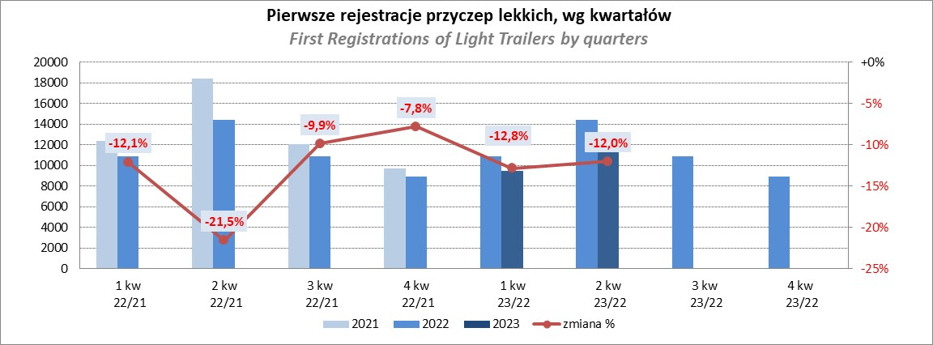
PZPM |  |  |  |  |  | 2023-09-08
Pierwsze rejestracje NOWYCH przyczep lekkich*, udział w rynku %
First Registrations of NEW Light Trailers*, Market Share %
 |  |  |  |  |  | Sztuki / Units
Pozycja | Marka | Rok narastająco Styczeń - Sierpień
 |  | YTD January - August
 |  | 2023 |  | 2022 |  | Zmiana % r/r
No. | Make
 |  | Ogółem | Udział % | Ogółem | Udział % | Change % y/y
 |  | Total | Mkt shr % | Total | Mkt shr %
1 | NEPTUN-SORELPOL | 7941 | 27.13% | 9129 | 28.11% | -13.0%
2 | TEMARED | 6486 | 22.16% | 7635 | 23.51% | -15.0%
3 | NIEWIADÓW | 2394 | 8.18% | 2421 | 7.46% | -1.1%
4 | ZASŁAW | 1778 | 6.07% | 2766 | 8.52% | -35.7%
5 | RYDWAN | 1175 | 4.01% | 1051 | 3.24% | 11.8%
6 | FARO | 1156 | 3.95% | 1257 | 3.87% | -8.0%
7 | MARTZ | 967 | 3.30% | 1182 | 3.64% | -18.2%
8 | WIDPOL | 697 | 2.38% | 543 | 1.67% | 28.4%
9 | WIOLA | 615 | 2.10% | 506 | 1.56% | 21.5%
10 | BRENDERUP-THULE TRAILERS | 564 | 1.93% | 654 | 2.01% | -13.8%
11 | FRACHT | 405 | 1.38% | 397 | 1.22% | 2.0%
12 | LORRIES | 400 | 1.37% | 323 | 0.99% | 23.8%
13 | MASTER-TECH | 387 | 1.32% | 243 | 0.75% | 59.3%
14 | GŁOWACZ | 357 | 1.22% | 316 | 0.97% | 13.0%
15 | SPAWLINE | 306 | 1.05% | 292 | 0.90% | 4.8%
16 | W.N.P. M.SUSKI | 286 | 0.98% | 267 | 0.82% | 7.1%
17 | STIM | 255 | 0.87% | 282 | 0.87% | -9.6%
18 | SIDECAR | 224 | 0.77% | 145 | 0.45% | 54.5%
19 | MIRO-CAR1 | 189 | 0.65% | 194 | 0.60% | -2.6%
 | CARRO | 189 | 0.65% | 279 | 0.86% | -32.3%
 | Pozostałe / Others | 2502 | 8.5% | 2592 | 8.0% | -3.5%
 | OGÓŁEM / TOTAL | 29273 | 100% | 32474 | 100% | -9.9%
*/ bez rejestracji czasowych
Źródło: analizy PZPM na podstawie CEP
Source: PZPM analysis based on Central Register of Vehicles

Ranking_P-CR
PZPM |  |  |  |  |  | 2023-09-08
Pierwsze rejestracje NOWYCH przyczep ciężarowych rolniczych*, udział w rynku %
First Registrations of NEW Agricultural Trailers*, Market Share %
 |  |  |  |  |  | Sztuki / Units
Pozycja | Marka | Rok narastająco Styczeń - Sierpień
 |  | YTD January - August
 |  | 2023 |  | 2022 |  | Zmiana % r/r
No. | Make
 |  | Ogółem | Udział % | Ogółem | Udział % | Change % y/y
 |  | Total | Mkt shr % | Total | Mkt shr %
1 | PRONAR | 1607 | 34.26% | 2314 | 37.82% | -30.6%
2 | METAL-FACH | 577 | 12.30% | 623 | 10.18% | -7.4%
3 | METALTECH | 394 | 8.40% | 455 | 7.44% | -13.4%
4 | WIELTON | 380 | 8.10% | 578 | 9.45% | -34.3%
5 | PPHU WODZIŃSKI | 236 | 5.03% | 229 | 3.74% | 3.1%
6 | ZASŁAW | 200 | 4.26% | 275 | 4.49% | -27.3%
7 | MARPOL | 166 | 3.54% | 198 | 3.24% | -16.2%
8 | MEPROZET | 122 | 2.60% | 191 | 3.12% | -36.1%
9 | BBC | 120 | 2.56% | 102 | 1.67% | 17.6%
10 | JOSKIN | 86 | 1.83% | 138 | 2.26% | -37.7%
11 | TECHMONT | 83 | 1.77% | 88 | 1.44% | -5.7%
 | POMOT | 83 | 1.77% | 134 | 2.19% | -38.1%
13 | CYNKOMET | 75 | 1.60% | 160 | 2.61% | -53.1%
14 | FLIEGL | 74 | 1.58% | 91 | 1.49% | -18.7%
15 | URSUS | 66 | 1.41% | 25 | 0.41% | 164.0%
 | Pozostałe / Others | 421 | 9.0% | 518 | 8.5% | -18.7%
 | OGÓŁEM / TOTAL | 4690 | 100% | 6119 | 100% | -23.4%
*/ bez rejestracji czasowych
Źródło: analizy PZPM na podstawie CEP
Source: PZPM analysis based on Central Register of Vehicles
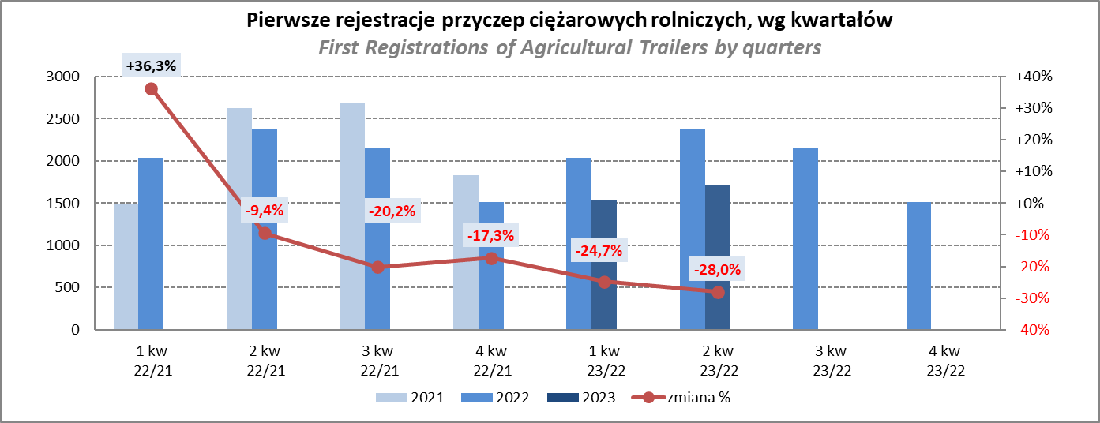

PZPM
Source: PZPM analysis based on Central Register of Vehicles

Ranking_CR
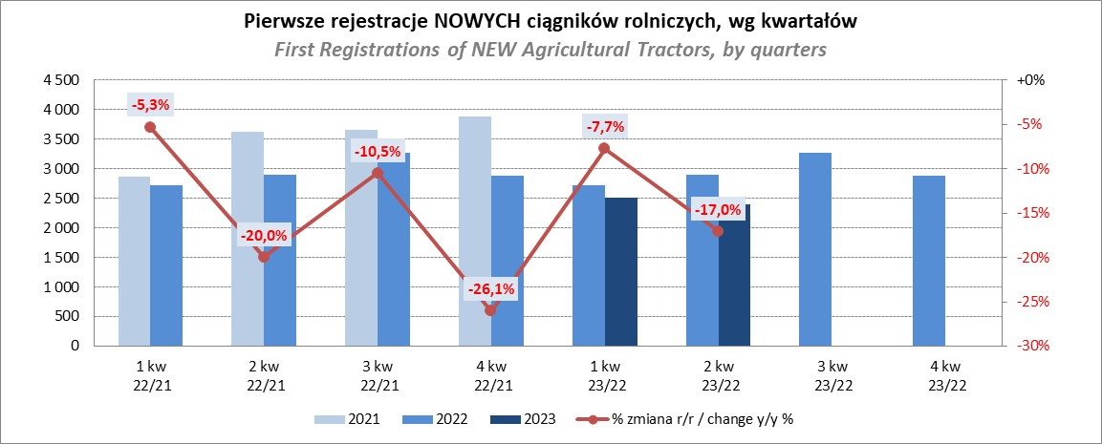
PZPM |  |  |  |  |  | 2023-09-08
Pierwsze rejestracje NOWYCH ciągników rolniczych*, udział w rynku %
First Registrations of NEW Agricultural Tractors*, Market Share %
 |  |  |  |  |  | Sztuki / Units
Pozycja | Marka | Rok narastająco Styczeń - Sierpień
 |  | YTD January - August
 |  | 2023 |  | 2022 |  | Zmiana % r/r
No. | Make
 |  | Ogółem | Udział % | Ogółem | Udział % | Change % y/y
 |  | Total | Mkt shr % | Total | Mkt shr %
1 | JOHN DEERE | 1,072 | 17.18% | 1,038 | 13.41% | 3.3%
2 | NEW HOLLAND | 954 | 15.29% | 1,283 | 16.58% | -25.6%
3 | KUBOTA | 707 | 11.33% | 670 | 8.66% | 5.5%
4 | DEUTZ-FAHR | 546 | 8.75% | 695 | 8.98% | -21.4%
5 | CASE IH | 362 | 5.80% | 655 | 8.46% | -44.7%
6 | MASSEY FERGUSON | 325 | 5.21% | 587 | 7.58% | -44.6%
7 | VALTRA | 318 | 5.10% | 338 | 4.37% | -5.9%
8 | FARMTRAC | 280 | 4.49% | 364 | 4.70% | -23.1%
9 | CLAAS | 267 | 4.28% | 348 | 4.50% | -23.3%
10 | SOLIS | 225 | 3.61% | 211 | 2.73% | 6.6%
11 | FENDT | 222 | 3.56% | 200 | 2.58% | 11.0%
12 | ZETOR | 212 | 3.40% | 447 | 5.78% | -52.6%
13 | STEYR | 157 | 2.52% | 253 | 3.27% | -37.9%
14 | ARBOS | 109 | 1.75% | 71 | 0.92% | 53.5%
15 | MCCORMICK | 64 | 1.03% | 62 | 0.80% | 3.2%
 | Pozostałe / Others | 418 | 6.7% | 518 | 6.7% | -19.3%
 | OGÓŁEM / TOTAL | 6,238 | 100% | 7,740 | 100% | -19.4%
*Pojazdy zarejestrowane jako Ciągniki Rolnicze bez wyróżnionych jako potencjalne ATV / UTV
** Liczby zawierają rejestracje czasowe na koniec miesięcy
Źródło: analizy PZPM na podstawie CEP
*Vehicles registered as Agricultural Tractors without considered as ATV / UTV
Source: PZPM analysis based on Central Register of Vehicles

